CTZ 232-3 CENITH-SERENA SSC DES
 |  | COTIZACION FT-CTZ-01 |  | 
FECHA: | 2026-10-25 |  |  | Nº CTZ | 232- 03-26
PRODUCTO COTIZADO: |  | CIMBRA DE ALUMINIO ROBUSTFORM 5.4
REFERENCIA |  | REPOTENCIACION CIMBRA DE ALUMINIO TIPO MECCANO_ PROTOTIPO CENITH A SERENA_PLANTA BAJA + PLANTA ALTA + ESCALERA + PRETIL + SISTEMA DE ANDAMIAJE (COMPLETO)
CLIENTE: |  | FINCAMEX
PAIS / CIUDAD: |  | MEXICO / CULIACAN
CONTACTO: |  | ING. HECTOR LIZARRAGA HEREDIA |  | TELEFONO: | hector.lizarraga@fincamex.com.mx

COTIZACION CIMBRA PARA PLANTA BAJA
CANT. | UND MEDIDA | CONCEPTO |  | PRECIO/UNIT | PRECIO
142.78 | MT2 | EQUIPO PARA MUROS (PANELES ESTANDAR |  | USD 270.00 | USD 38,550.60
43.27 | MT2 | EQUIPO PARA LOSA (3 JUEGOS LOSA PUNTAL) |  | USD 270.00 | USD 11,683.80
22.77 | MT2 | EQUIPO PARA CAPS Y EQL |  | USD 270.00 | USD 6,147.90 |  |  | USD 138,130.98
41.8 | MTL | EQUIPO ANGULO DE ARRASTRE (2 plantas bajas) |  | USD 25.00 | USD 1,045.00 |  |  | USD 87,532.98
INCLUYE ACCESORIOS BASICOS DE SUJECION: PASADORES, CUÑAS, CORBATAS, PUNTALES PARA VACIADO DEL MOLDE , TENSORES DE VANO, ESCALERA PARA ARMADO Y HERRAMIENTAS PARA ARMADO DE MOLDE
208.82 | TOTAL MT2 |  |  | SUBTOTAL | USD 57,427.30
41.8 | TOTAL ML

-93.9 | MT2 | EQUIPO ADAPTADO DE INVENTARIO EXISTENTE MECCANO MOLDE CENITH PLANTA BAJA |  | USD 270.00 | -USD 25,353.00 |  |  | pb | 208.82 | 114.92

114.92 | TOTAL MT2 | VALOR TOTAL EQUIPO ALUMINIO PLANTA BAJA |  |  | USD 32,074.30

COTIZACION CIMBRA PARA PLANTA ALTA
CANT. | UND MEDIDA | CONCEPTO |  | PRECIO/UNIT | PRECIO
163.03 | MT2 | EQUIPO PARA MUROS (PANELES ESTANDAR) Y CAPS |  | USD 270.00 | USD 44,018.37
44.62 | MT2 | EQUIPO PARA LOSA (3 JUEGOS LOSA PUNTAL) |  | USD 270.00 | USD 12,047.40
39.05 | MT2 | EQUIPO PARA CULATAS (PENDIENTES PARA INCLINACION 2%) |  | USD 270.00 | USD 10,543.50
INCLUYE ACCESORIOS BASICOS DE SUJECION: PASADORES, CUÑAS, CORBATAS, PUNTALES PARA VACIADO DEL MOLDE , TENSORES DE VANO, ESCALERA PARA ARMADO Y HERRAMIENTAS PARA ARMADO DE MOLDE
246.70 | TOTAL MT2 |  |  | SUBTOTAL | USD 66,609.27

-93.5 | MT2 | EQUIPO ADAPTADO DE INVENTARIO EXISTENTE MECCANO MOLDE CENITH PLANTA ALTA |  | USD 270.00 | -USD 25,245.00 |  | 153.20 |  | 246.70

COTIZACION CIMBRA PARA PRETIL |  |  |  |  |  |  |  |  | 153.20 |  |  | USD 41,364.27
CANT. | UND MEDIDA | CONCEPTO |  | PRECIO/UNIT | PRECIO |  | 114.92 |  |  |  |  | USD 55,458.68
12.63 | MT2 | EQUIPO DE CIMBRA DE ALUMINIO PRETILES AZOTEA |  | USD 270.00 | USD 3,409.29
12.63 | TOTAL MT2 |  |  | SUBTOTAL | USD 3,409.29
 |  |  |  |  |  |  |  |  | 268.12
COTIZACION CIMBRA PARA ESCALERA |  |  |  |  |  |  |  |  |  |  |  | USD 87,532.98
CANT. | UND MEDIDA | CONCEPTO |  | PRECIO/UNIT | PRECIO |  |  |  | 23.70
28.50 | MT2 | EQUIPO PARA CIMBRA DE UNA (1) ESCALERAS IZQ Y DERECHA PARA COLADO MONOLOTICO INTEGRADO A PAREDES |  | USD 270.00 | USD 7,695.00
28.50 | TOTAL MT2 |  |  | SUBTOTAL | USD 7,695.00 |  |  |  | 28.5

COTIZACION CIMBRA PARA REBORDE DE FACHADA |  |  |  |  |  |  |  |  | 320.33 | 270 | $87,532.98
CANT. | UND MEDIDA | CONCEPTO |  | PRECIO/UNIT | PRECIO
11.07 | MT2 | EQUIPO DE CIMBRA DE ALUMINIO REBORDE DE FACHADA |  | USD 270.00 | USD 2,990.12
11.07 | TOTAL MT2 |  |  | SUBTOTAL | USD 2,990.12

205.40 | TOTAL MT2 | VALOR TOTAL EQUIPO ALUMINIO PLANTA ALTA |  |  | USD 55,458.68

320.33 | TOTAL MT2 | VALOR TOTAL EQUIPO ALUMINIO |  |  | USD 87,532.98

COMPLEMENTARIOS
CANT. | UND MEDIDA | CONCEPTO |  | PRECIO/UNIT | PRECIO
70 | MTL | SISTEMA DE ANDAMIAJE, 2 (DOS) PERIMETROS DE LA VIVIENDA INCLUYE: ( PASARELAS, PASRELAS DINTEL, PLATAFORMAS LAMINA ANTIRRAPANTE, GUARDA CUERPO DOBLE TUBO RIEL, ACCESORIOS DE SUJECION) (COMPLETO) |  | USD 360.00 | USD 25,200.00
35 | MTL | EQUIPO DE SEGURIDAD PARA EL COLADO (GUARDA CUERPO), 1 (UN) PERIMETRO DEL MOLDE INCLUYE: ALINEADORES DE CAP, JUEGO DE GUARDA CUERPOS DE DOBLE TUBO RIEL, ACCESORIOS DE SUJECCION (COMPLETO) |  | USD 180.00 | USD 6,300.00 |  | USD 31,500.00
1 | LOTE | JUEGO DE ALINEACION PARA MOLDE PLANTA BAJA |  | USD 2,500.00 | USD 2,500.00 |  | USD 6,000.00
1 | LOTE | JUEGO DE ALINEACION PARA MOLDE PLANTA ALTA |  | USD 3,500.00 | USD 3,500.00
1 | LOTE | ACCESORIOS BASICOS DE SUJEECION PARA COMPLETAR EL EQUIPO EN PLANTA BAJA |  | USD 1,878.00 | USD 1,878.00 |  | USD 3,748.00
1 | LOTE | ACCESORIOS BASICOS DE SUJEECION PARA COMPLETAR EL EQUIPO EN PLANTA ALTA |  | USD 1,870.00 | USD 1,870.00 |  | USD 41,248.00
 | TOTAL |  |  | SUB TOTAL | USD 41,248.00

LOGISTICA
CANT. | UND MEDIDA | CONCEPTO |  | PRECIO/UNIT | PRECIO
3 | LOTE | MANIOBRAS ( DECIMBRADO - VALIDACION- VALIDACION EN OBRA) |  | USD 3,047.50 | USD 9,142.50
2 | LOTE | FLETES ( RECOLECCION Y ENTREGA EN OBRA) |  | USD 6,000.00 | USD 12,000.00 |  | USD 12,000.00
1 | LOTE | SERVICIO TECNICO (SERVICIO DE IDENTIFICACION E INVENTARIO DE PIEZAS A REPOTENCIAR) |  | USD 2,250.00 | USD 2,250.00 |  | USD 11,392.50
 | TOTAL |  |  | SUB TOTAL | USD 23,392.50 |  | USD 23,392.50

MEMORIA GRAFICA |  |  |  |  |  |  | USD 152,173.48
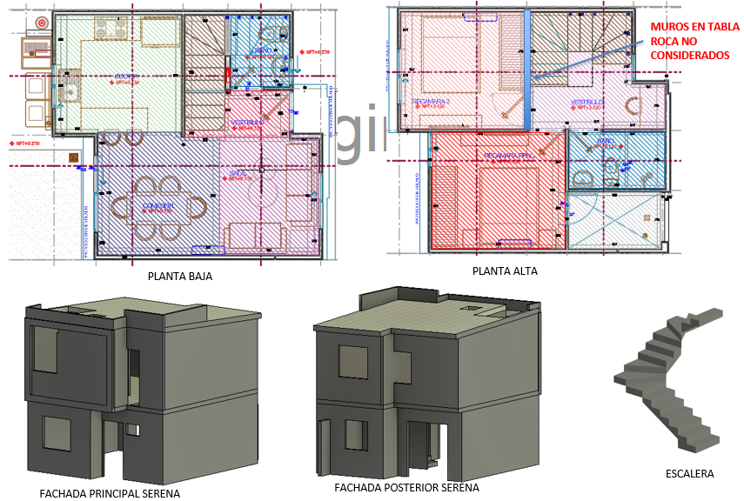

IMPORTE CON LETRA: |  |  |  | SUB TOTAL | USD 152,173.48 |  | USD 152,173.48
 |  |  |  | DESCUENTO ESPECIAL DE 7,5% | USD 11,413.01 |  | USD 140,760.47
 |  |  |  | SUB TOTAL 1 | USD 140,760.47
SON: |  | CIENTO SESENTA Y TRESMIL DOSCIENTOS OCHENTA Y DOS CON 14/100 DOLARES AMERICANOS |  | FLETE | USD 0.00
 |  |  |  | SUB TOTAL 2 | USD 140,760.47
 |  |  |  | IVA | USD 22,521.67
 |  |  |  | TOTAL USD | USD 163,282.14 | 18.2 | USD 2,971,735.01
 |  |  |  | TOTAL MXN | MXN 2,971,735.01

CONDICIONES COMERCIALES

VIGENCIA CTZ: |  | 30 DIAS |  | FIRMA DE APROBACION DEL CLIENTE:
GARANTIA: |  | APLICAN SEGUN CONTRATO
 |  | 100% LEASING | $163,282.14
TIEMPO DE ENTREGA |  | 120 DIAS DE FABRICACION | UNA VEZ RECIBIDO EL ANTICIPO Y FIRMADO SHELL PLAN | NOMBRE:
INCOTERMS |  | DDP PUESTO EN OBRA

CONDICIONES GENERALES |  | Esta cotizacion incluye: REPOTENCIACION CIMBRA DE ALUMINIO TIPO MECCANO_ PROTOTIPO CENITH A SERENA_PLANTA BAJA + PLANTA ALTA + ESCALERA + PRETIL + SISTEMA DE ANDAMIAJE (COMPLETO)
 |  | El aluminio utilizado será de aleación 6061 para todo el panel. El templado del aluminio será T6
 |  | Esta cotizacion incluye: SISTEMA DE ANDAMIAJE, 2 (DOS) PERIMETROS DE LA VIVIENDA INCLUYE: ( PASARELAS, PASRELAS DINTEL, PLATAFORMAS LAMINA ANTIRRAPANTE, GUARDA CUERPO DOBLE TUBO RIEL, ACCESORIOS DE SUJECION) (COMPLETO)
 |  | Esta cotizacion NO incluye puntales para el vaciado del molde
 |  | NO SE CONSIDERAN MUROS SEÑALADOS EN TABLA ROCA
 |  | CMR ofrecemos la opcion de re-diseño de sus moldes de aluminio para su proximo encofrado.
 |  | Esta cotizacion incluye Un Supervisor experimentado en el Sistema CMR, el cual colaborará en la instalación de los moldes en el sitio y capacitará a su personal por un período de 3 semanas con gastos pagos para la vaidacion de los moldes de planta baja, planta alta y escalera. El coste de cada semana extra de técnico es de 800 USD. El cliente deberá proveer alojamiento y transporte adecuado para nuestro técnico.
 |  | La cantidad de molde aquí detallada es estimada y solo se puede confirmar una vez finalizado el diseño de encofrado, con los planos definitivos aprobados por el cliente. El Cliente será responsable por cualquier retraso en el suministro del molde CMR en caso de solicitar cambios en el diseño una vez recibido el plano firmado en aceptación. Si una vez fabricado el molde, el cliente solicita cambios en el diseño, se aplicará un costo de “cimbra redundante” sobre el precio total del molde. Se suministrará al Cliente una prueba de producción de los paneles redundantes para su verificación.
 |  | Los precios detallados a continuación son considerando el Incoterm DDP puesto en obra

CARLOS A. MORA RESTREPO
CMR COMERCIALIZADORA SA DE CV

CTZ 232-1 USD SERENA SSCOMP (26
 |  | COTIZACION FT-CTZ-01
FECHA: | 2026-10-25 |  |  | Nº CTZ | 232- 01-26
PRODUCTO COTIZADO: |  | CIMBRA DE ALUMINIO ROBUSTFORM 5.4
REFERENCIA |  | MOLDE DE ALUMINIO PARA UNA 1 VIVIENDA PROTOTIPO SERENA _ PLANTA BAJA + PLANTA ALTA + ESCALERA + PRETIL + SISTEMA DE ANDAMIAJE (COMPLETO)
CLIENTE: |  | FINCAMEX
PAIS / CIUDAD: |  | MEXICO / CULIACAN
CONTACTO: |  | ING. HECTOR LIZARRAGA HEREDIA |  | TELEFONO: | hector.lizarraga@fincamex.com.mx

COTIZACION CIMBRA PARA PLANTA BAJA
CANT. | UND MEDIDA | CONCEPTO |  | PRECIO/UNIT | PRECIO
142.78 | MT2 | EQUIPO PARA MUROS (PANELES ESTANDAR |  | USD 270.00 | USD 38,550.60
43.27 | MT2 | EQUIPO PARA LOSA (3 JUEGOS LOSA PUNTAL) |  | USD 270.00 | USD 11,683.80
22.77 | MT2 | EQUIPO PARA CAPS Y EQL |  | USD 270.00 | USD 6,147.90
41.8 | MTL | EQUIPO ANGULO DE ARRASTRE (2 plantas bajas) |  | USD 25.00 | USD 1,045.00
INCLUYE ACCESORIOS BASICOS DE SUJECION: PASADORES, CUÑAS, CORBATAS, PUNTALES PARA VACIADO DEL MOLDE , TENSORES DE VANO, ESCALERA PARA ARMADO Y HERRAMIENTAS PARA ARMADO DE MOLDE
208.82 | TOTAL MT2 |  |  | SUBTOTAL | USD 57,427.30
41.8 | TOTAL ML

COTIZACION CIMBRA PARA PLANTA ALTA
CANT. | UND MEDIDA | CONCEPTO |  | PRECIO/UNIT | PRECIO
163.03 | MT2 | EQUIPO PARA MUROS (PANELES ESTANDAR) Y CAPS |  | USD 270.00 | USD 44,018.37
44.62 | MT2 | EQUIPO PARA LOSA (3 JUEGOS LOSA PUNTAL) |  | USD 270.00 | USD 12,047.40
39.05 | MT2 | EQUIPO PARA CULATAS (PENDIENTES PARA INCLINACION 2%) |  | USD 270.00 | USD 10,543.50
INCLUYE ACCESORIOS BASICOS DE SUJECION: PASADORES, CUÑAS, CORBATAS, PUNTALES PARA VACIADO DEL MOLDE , TENSORES DE VANO, ESCALERA PARA ARMADO Y HERRAMIENTAS PARA ARMADO DE MOLDE
246.70 | TOTAL MT2 |  |  | SUBTOTAL | USD 66,609.27

COTIZACION CIMBRA PARA PRETIL
CANT. | UND MEDIDA | CONCEPTO |  | PRECIO/UNIT | PRECIO
12.63 | MT2 | EQUIPO DE CIMBRA DE ALUMINIO PRETILES AZOTEA |  | USD 270.00 | USD 3,409.29
12.63 | TOTAL MT2 |  |  | SUBTOTAL | USD 3,409.29

COTIZACION CIMBRA PARA ESCALERA
CANT. | UND MEDIDA | CONCEPTO |  | PRECIO/UNIT | PRECIO
28.50 | MT2 | EQUIPO PARA CIMBRA DE UNA (1) ESCALERAS IZQ Y DERECHA PARA COLADO MONOLOTICO INTEGRADO A PAREDES |  | USD 270.00 | USD 7,695.00
28.50 | TOTAL MT2 |  |  | SUBTOTAL | USD 7,695.00

COTIZACION CIMBRA PARA REBORDE DE FACHADA
CANT. | UND MEDIDA | CONCEPTO |  | PRECIO/UNIT | PRECIO
11.07 | MT2 | EQUIPO DE CIMBRA DE ALUMINIO REBORDE DE FACHADA |  | USD 270.00 | USD 2,990.12
11.07 | TOTAL MT2 |  |  | SUBTOTAL | USD 2,990.12
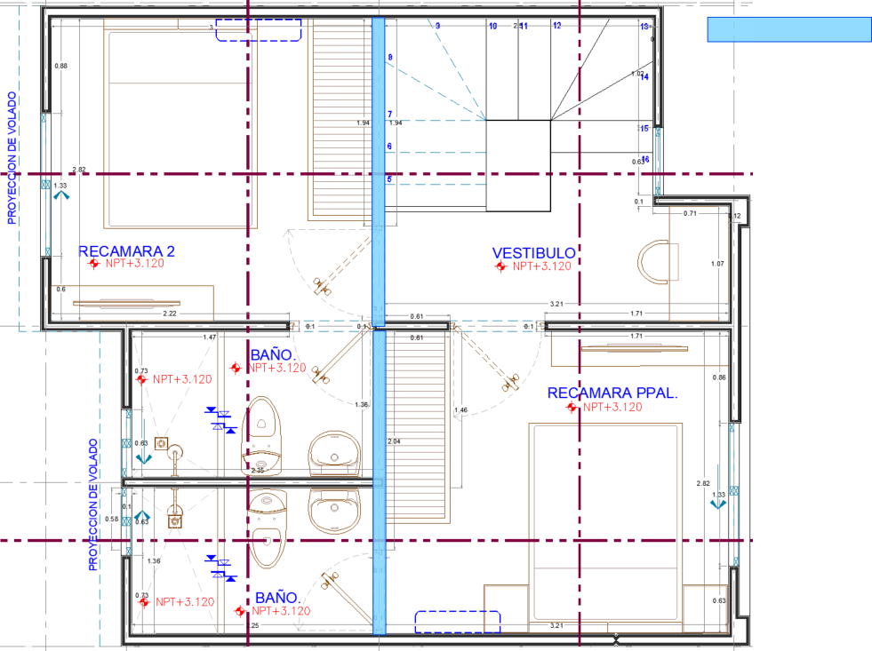
507.73 | TOTAL MT2 | VALOR TOTAL EQUIPO ALUMINIO |  |  | USD 138,130.98

COMPLEMENTARIOS
CANT. | UND MEDIDA | CONCEPTO |  | PRECIO/UNIT | PRECIO
70 | MTL | SISTEMA DE ANDAMIAJE, 2 (DOS) PERIMETROS DE LA VIVIENDA INCLUYE: ( PASARELAS, PASRELAS DINTEL, PLATAFORMAS LAMINA ANTIRRAPANTE, GUARDA CUERPO DOBLE TUBO RIEL, ACCESORIOS DE SUJECION) (COMPLETO) |  | USD 360.00 | USD 25,200.00
35 | MTL | EQUIPO DE SEGURIDAD PARA EL COLADO (GUARDA CUERPO), 1 (UN) PERIMETRO DEL MOLDE INCLUYE: ALINEADORES DE CAP, JUEGO DE GUARDA CUERPOS DE DOBLE TUBO RIEL, ACCESORIOS DE SUJECCION (COMPLETO) |  | USD 180.00 | USD 6,300.00
1 | LOTE | JUEGO DE ALINEACION PARA MOLDE PLANTA BAJA |  | USD 2,500.00 | USD 2,500.00
1 | LOTE | JUEGO DE ALINEACION PARA MOLDE PLANTA ALTA |  | USD 3,500.00 | USD 3,500.00
107 | TOTAL |  |  | SUB TOTAL | USD 37,500.00

PLANTA BAJA
PLANTA ALTA
MUROS EN TABLA ROCA NO CONSIDERADOS
MEMORIA GRAFICA
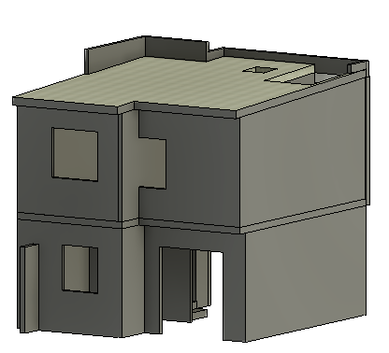 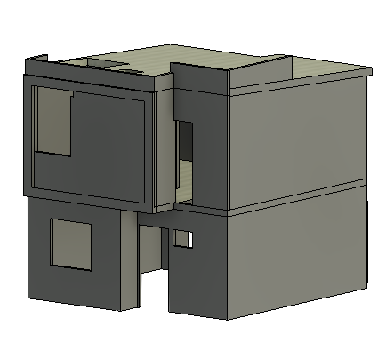 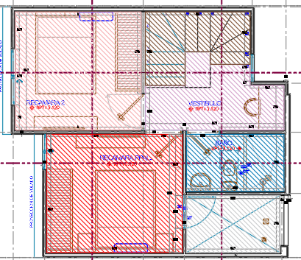 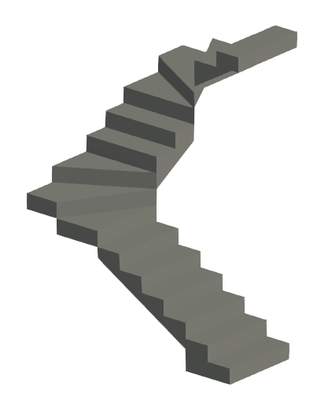 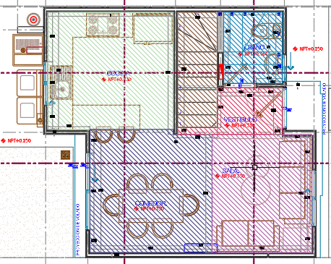 |  |  |  |  |  | 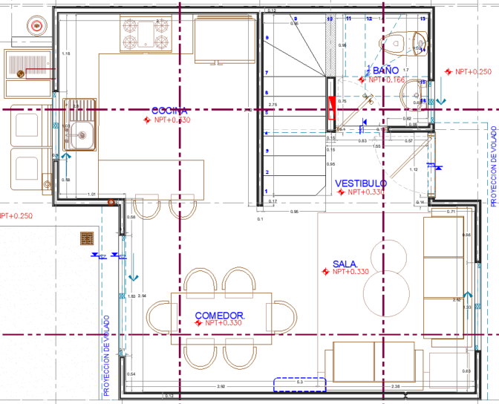 | 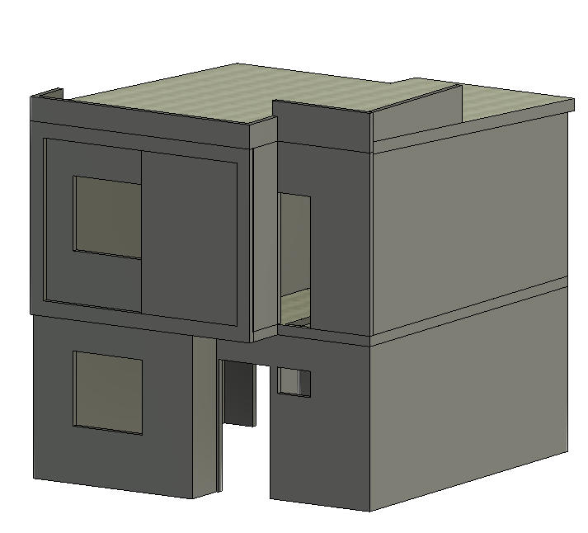 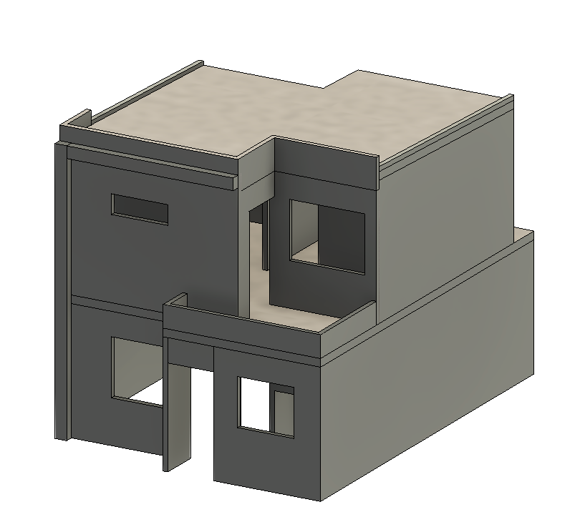 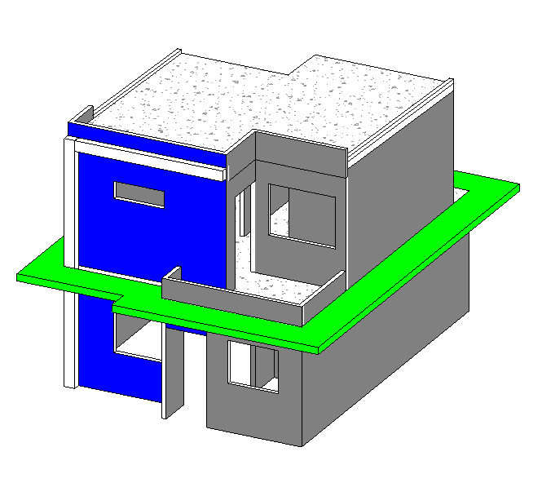
FACHADA PRINCIPAL SERENA
FACHADA POSTERIOR SERENA
ESCALERA
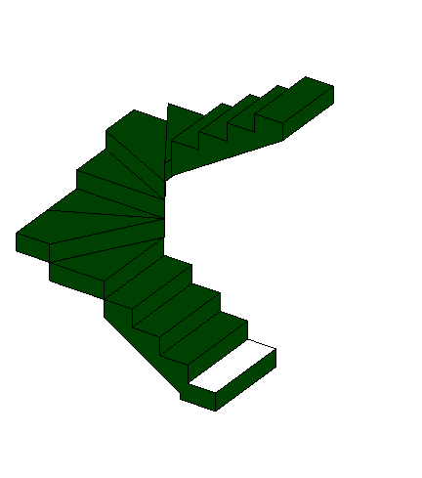
IMPORTE CON LETRA: |  |  |  | SUB TOTAL | USD 175,630.98
 |  |  |  | SUB TOTAL 1 | USD 175,630.98
SON: |  | DOSCIENTOS DIEZMIL SEISCIENTOS NOVENTA Y UNO CON 94/100 DOLARES AMERICANOS |  | FLETE | USD 6,000.00
 |  |  |  | SUB TOTAL 2 | USD 181,630.98
 |  |  |  | IVA | USD 29,060.96
 |  |  |  | TOTAL USD | USD 210,691.94

CONDICIONES COMERCIALES

VIGENCIA CTZ: |  | 30 DIAS |  | FIRMA DE APROBACION DEL CLIENTE:
GARANTIA: |  | APLICAN SEGUN CONTRATO
FORMA DE PAGO |  | 60% ANTICIPO | $126,415.16
 |  | 40% CONTRA ENTREGA EN FABRICA | $84,276.77
 |  | 100% LEASING | $210,691.94
TIEMPO DE ENTREGA |  | 120 DIAS DE FABRICACION | UNA VEZ RECIBIDO EL ANTICIPO Y FIRMADO SHELL PLAN | NOMBRE:
INCOTERMS |  | DDP PUESTO EN OBRA

CONDICIONES GENERALES |  | Esta cotizacion incluye: MOLDE DE ALUMINIO PARA UNA 1 VIVIENDA PROTOTIPO SERENA _ PLANTA BAJA + PLANTA ALTA + ESCALERA + PRETIL + SISTEMA DE ANDAMIAJE (COMPLETO)
 |  | El aluminio utilizado será de aleación 6061 para todo el panel. El templado del aluminio será T6
 |  | Esta cotizacion incluye: SISTEMA DE ANDAMIAJE, 2 (DOS) PERIMETROS DE LA VIVIENDA INCLUYE: ( PASARELAS, PASRELAS DINTEL, PLATAFORMAS LAMINA ANTIRRAPANTE, GUARDA CUERPO DOBLE TUBO RIEL, ACCESORIOS DE SUJECION) (COMPLETO)
 |  | Esta cotizacion incluye puntales para el vaciado del molde mas formaleta de losa puntal para 3 vaciados en planta baja y planta alta. No incluye puntales de reapuntalamiento de losas
 |  | NO SE CONSIDERAN MUROS SEÑALADOS EN TABLA ROCA
 |  | CMR ofrecemos la opcion de re-diseño de sus moldes de aluminio para su proximo encofrado.
 |  | Esta cotizacion incluye Un Supervisor experimentado en el Sistema CMR, el cual colaborará en la instalación de los moldes en el sitio y capacitará a su personal por un período de 3 semanas con gastos pagos para la vaidacion de los moldes de planta baja, planta alta y escalera. El coste de cada semana extra de técnico es de 800 USD. El cliente deberá proveer alojamiento y transporte adecuado para nuestro técnico.
 |  | La cantidad de molde aquí detallada es estimada y solo se puede confirmar una vez finalizado el diseño de encofrado, con los planos definitivos aprobados por el cliente. El Cliente será responsable por cualquier retraso en el suministro del molde CMR en caso de solicitar cambios en el diseño una vez recibido el plano firmado en aceptación. Si una vez fabricado el molde, el cliente solicita cambios en el diseño, se aplicará un costo de “cimbra redundante” sobre el precio total del molde. Se suministrará al Cliente una prueba de producción de los paneles redundantes para su verificación.
 |  | Los precios detallados a continuación son considerando el Incoterm DDP puesto en obra

CARLOS A. MORA RESTREPO
CMR COMERCIALIZADORA SA DE CV

